1GD-FR-0020
 |  |  |  |  |  |  | PROCESO DE GESTIÓN DOCUMENTAL |  |  |  |  |  |  |  |  | POLICÍA NACIONAL
Código:1GD-FR-0020
Fecha: 04/07/2018 |  |  |  |  |  |  | DIAGNÓSTICO INTEGRAL PARA LOS ARCHIVOS DE LA POLICÍA NACIONAL
Versión: 0

CIUDAD: Bogotá |  |  |  |  |  |  |  |  |  | FECHA ELABORACIÓN DEL DIAGNÓSTICO |  |  |  |  |  |  | 5 |  | 6 |  |  | 2021
RESPONSABLE DEL DILIGENCIAMIENTO: APA12. JOHANNA KATIANA BARROS MONTERROSA
A. IDENTIFICACIÓN
CÓDIGO Y NOMBRE DE LA UNIDAD: 1.8 SECRETARÍA GENERAL
FECHA DE CREACIÓN DE LA UNIDAD: 30 DE JULIO DE 1966 |  |  |  |  |  |  |  |  |  | ACTO ADMINISTRATIVO DE CREACIÓN DE LA UNIDAD: 1667 DEL 30 de JULIO 1966
DIRECCIÓN DE LA UNIDAD: CARRERA 59 26 - 21 CAN / TERCER PISO |  |  |  |  |  |  |  |  |  | ACTO ADMINISTRATIVO VIGENTE DE LA UNIDAD: RESOLUCIÓN NRO. 07963 DEL 15 DE DICIEMBRE DE 2016
CORREO ELECTRÓNICO DE LA UNIDAD: SEGEN.JEFAT@POLICIA.GOV.CO |  |  |  |  |  |  |  |  |  | TELÉFONO: 5159000 |  |  |  |  |  |  |  | IP: 9359
A.1 DIRECTOR, COMANDANTE O JEFE DE LA UNIDAD:
NOMBRE: |  |  | PABLO ANTONIO CRIOLLO REY
GRADO: |  |  | BRIGADIER GENERAL
CARGO: |  |  | SECRETARIO GENERAL
TIEMPO EN EL CARGO: |  |  |  | 5 AÑOS
A.2 ADMINISTRACIÓN DEL ARCHIVO
Jefe Grupo de Gestión Documental
NOMBRES Y APELLIDOS: WILLIAM MAURICIO OCHOA MONTAÑA |  |  |  |  |  |  |  |  |  | CAPACITACIÓN O CURSOS EN GESTIÓN DOCUMENTAL Y ARCHIVÍSTICA
GRADO: INTENDENTE |  |  |  |  |  |  |  |  |  | 1 | CURSO ADMINISTRACIÓN EN GESTIÓN DOCUMENTAL EN EL ENTORNO LABORAL
CARGO: JEFE GRUPO GESTIÓN DOCUMENTAL |  |  |  |  |  |  |  |  |  | 2 | CURSO TELETRABAJO, CAMBIO CULTURAL Y TRANSFORMACION DIGITAL
TIEMPO EN EL PROCESO DE GESTIÓN DOCUMENTAL 4 años 8 meses 13 Días |  |  |  |  |  |  |  |  |  | 3 | TECNOLOGIA EN GESTIÓN DOCUMENTAL
TIEMPO EN LA INSTITUCIÓN 16 años, 6 meses y 17 Días |  |  |  |  |  |  |  |  |  | 4 | SEMINARIO EN ARCHIVO CONSERVACION DOCUMENTAL
CORREO INSTITUCIONAL: william.ochoa3176@correo.policia.gov.co |  |  |  |  |  |  |  |  |  | 5 | SEMINARIO GESTION Y ADMINISTRACION DE DOCUMENTOS DE ARCHIVO HACIA UN MUNDO ELECTRONICO
No. CELULAR: |  |  |  |  |  |  |  |  |  | 6 | SEMINARIO MEMORIA HISTORICA INSTITUCIONAL
No IP DE LA OFICINA Y/O GRUPO: 3159000 IP. 21378 |  |  |  |  |  |  |  |  |  | 7 | CURSO GESTION PARA LA COMUNICACION APOYADA EN MEDIOS IMPRESOS, DIGITALES, AUDIOVISUALES Y RADIOFONICOS
CONDICIÓN MÉDICO LABORAL: APTO |  |  |  |  |  |  |  |  |  | 8 | CURSO GESTION DE ARCHIVO Y DOCUMENTAL
Funciones del Jefe Grupo de Gestión Documental
1 | SUPERVISAR EL TRAMITE EN LAS VENTANILLAS UNICAS DE LA DOCUMENTACIÓN OFICIAL A TRAVÉS DE MECANISMOS PARA QUE SE GARANTICE EL MANEJO EXPEDITO Y CONTROLADO DE LA CORRESPONDENCIA
2 | VERIFICAR EL CUMPLIMIENTO A LOS LINEAMIENTOS DEL PROCESO DE GESTIÓN DOCUMENTAL, RESPECTO AL CONTROL DE REGISTROS PARA QUE SE EJECUTEN LAS DIRECTRICES Y REGULACIONES DE LOS ENTES RESPECTO AL CONTROL DE REGISTROS PARA QUE SE EJECUTEN LAS DIRECTRICES Y REGULACIONES DE LOS ENTES COMPETENTES.
3 | SUPERVISAR LA EJECUCIÓN DEL PROCEDIMIENTO ARCHIVO CENTRAL CON EL FIN DE GARANTIZAR LA DISPONIBILIDAD E INTEGRIDAD DE LOS ACTIVOS DE INFORMACIÓN PARA LA CONSULTA.
4 | PROYECTAR LAS MODIFICACIONES ACTUALIZACIÓN DE LAS TABLAS DE RETENCIÓN DOCUMENTAL CUANDO SE REQUIERE PARA TRAMITE RESPECTIVO ANTE EL COMITÉ DE ARCHIVO DE LA UNIDAD.
5 | BRINDAR LA INFORMACIÓN QUE CORRESPONDA DE ACUERDO A LA NATURALEZA DEL CARGO, SIGUIENDO LOS LINEAMIENTOS DE LA NORMATIVA ESTABLECIDA.
6 | IMPLEMENTAR EL SISTEMA DE LA GESTIÓN INTEGRAL DE ACUERDO CON LOS LINEAMIENTOS INSTITUCIONALES, EGFECTANDO MEJORA CONTINUA EN LOS PROCESOS QUE LO REQUIEREN
7 | REALIZAR LAS ACTIVIDADES ESTABLECIDAS EN LA GESTIÒN DOCUMENTAL, APLICANDO LA NORMATIVA VIGENTE
Responsable Archivo Central
NOMBRES Y APELLIDOS: EIBAR ORLANDO PRIETO OLIVEROS |  |  |  |  |  |  |  |  |  | CAPACITACIÓN O CURSOS EN GESTIÓN DOCUMENTAL Y ARCHIVÍSTICA
GRADO: SUBINTENDENTE |  |  |  |  |  |  |  |  |  | 1 | Diplomado en gestión documental
CARGO: RESPONSABLE DE ARCHIVO |  |  |  |  |  |  |  |  |  | 2
TIEMPO EN EL PROCESO DE GESTIÓN DOCUMENTAL 06 Años, 07 Meses, 10 Días |  |  |  |  |  |  |  |  |  | 3
TIEMPO EN LA INSTITUCIÓN 19 Años, 02 Meses, 15 Días |  |  |  |  |  |  |  |  |  | 4
CORREO INSTITUCIONAL EIBAR.PRIETO@CORREO.POLICIA.GOV.CO |  |  |  |  |  |  |  |  |  | 5
No. CELULAR |  |  |  |  |  |  |  |  |  | 6
No IP DE LA OFICINA Y/O GRUPO 9091 |  |  |  |  |  |  |  |  |  | 7
CONDICIÓN MÉDICO LABORAL APTO |  |  |  |  |  |  |  |  |  | 8
Funciones del Responsable Archivo Central
1 | REVISAR LOS PARAMETROS ESTABLECIDOS EN GESTIÓN DOCUMENTAL CON EL FIN DE GARANTIZAR LOS NIVELES DE SEGURIDAD Y CONFIDENCIALIDAD DE LA INFORMACIÓN.
2 | LLEVAR EL CONTROL DE LA ENTRADA Y SALIDA DE DOCUMENTOS QUE SE ENCUENTREN BAJO SU RESPONSABILIDAD SIGUIENDO LOS PROCEDIMIENTOS ESTABLECIDOS CON EL FIN DE PREVENIR LA PERDIDA DE INFORMACIÓN.
3 | REVISAR LOS CONCEPTOS TÉCNICOS SOBRE GESTIÓN DOCUMENTAL EMITIDOS POR EL GRUPO CON EL FIN DE QUE CUMPLAN CON LAS DIRECTRICES DE LA INSTITUCIÓN Y ESTATAL.
4 | BRINDAR LA INFORMACIÓN QUE CORRESPONDA DE ACUERDO A LA NATURALEZA DEL CARGO, SIGUIENDO LOS LINEAMIENTOS DE LA NORMATIVA ESTABLECIDA.
5 | IMPLEMENTAR EL SISTEMA DE LA GESTIÓN INTEGRAL DE ACUERDO CON LOS LINEAMIENTOS INSTITUCIONALES,EFECTUANDO MEJORA CONTINUA EN LOS PROCESOS QUE LO REQUIERAN.
6 | REALIZAR LAS ACTIVIDADES ESTABLECIDAS EN LA GESTIÓN DOCUMENTAL, APLICANDO LA NORMATIVA VIGENTES.
7 | REALIZAR LAS ACTIVIDADES ESTABLECIDAS PARA LA IMPLEMENTACIÓN DEL SISTEMA DE GESTIÓN AMBIENTAL EN LA POLICÍA NACIONAL.
8 | GUARDAR LA RESERVA Y CONFIDENCIALIDAD DE LOS DOCUMENTOS E INFORMACIÓN QUE SEA DE SU CONOCIMIENTO DENTRO DEL CUMPLIMIENTO DE SUS FUNCIONES.
9 | DAR BUEN USO DE LOS ELEMENTOS ASIGNADOS BAJO SU RESPONSABILIDAD, CON EL FIN DE MANTENERLOS DISPONIBLES PARA EL SERVICIO.
TALENTO HUMANO
GRADO | APELLIDOS Y NOMBRES |  |  |  |  | CÉDULA | CARGO ACTUAL | No. De Celular | TIEMPO DE SERVICIO EN LA UNIDAD |  |  | TIEMPO EN EL PROCESO DE GESTIÓN DOCUMENTAL |  |  | NIVEL ACADÉMICO |  |  |  |  | CONDICIÓN MÉDICO LABORAL
 |  |  |  |  |  |  |  |  | Años | Meses | Días | Años | Meses | Días
IT | OCHOA MONTAÑA WILLIAM MAURICIO |  |  |  |  |  | JEFE DE GESTIÓN DOCUMENTAL |  | 16 | 6 | 17 | 4 | 8 | 13 | Tecnología en Gestion Documental |  |  |  |  | APTO
SI | PRIETO OLIVEROS EIBAR ORLANDO |  |  |  |  |  | RESPONSABLE DE ARCHIVO |  | 5 | 1 | 26 | 6 | 3 | 15 | Diplomado en gestión documental |  |  |  |  | APTO
PT | GARRIDO HUERFANO ELBER |  |  |  |  |  | AUXILIAR DE ARCHIVO |  | 2 | 10 | 16 | 2 | 8 | 3 | Tecnico Profesional en Servicio de Policía |  |  |  |  | APTO
PT | MOGOLLON MORENO WILSON JOSE |  |  |  |  |  | AUXILIAR DE ARCHIVO |  | 8 | 11 | 22 | 8 | 6 | 5 | Administración de documentos, curso tecnico en Gestión Documental, Curso Tecnologia en Gestión Documental, Diplomado en Gestión Documental, Seminario taller manejo de equipos de microfilmación |  |  |  |  | APTO
...
 |  |  |  |  |  |  |  |  |  |  |  |  |  | Interno y Externo |  |  |  | Si
B.5 EQUIPOS Y ENSERES
Accesorio |  |  |  |  |  |  |  | Cantidad | Accesorio |  |  |  |  | Cantidad | Accesorio |  |  |  |  |  |  | Cantidad
Cuenta con extintores CO2 (cuantos): |  |  |  |  |  |  |  | 0 | Termohigrómetros |  |  |  |  | 2 | Puestos de Trabajo |  |  |  |  |  |  | 8
Cuenta con extintores Multipropósito(cuantos): |  |  |  |  |  |  |  | 8 | Equipos de Computo |  |  |  |  | 8 | Teléfonos |  |  |  |  |  |  | 2
Cuenta con extractores de aire (cuantos): |  |  |  |  |  |  |  | 1 | Escáneres |  |  |  |  | 2 | Unidades de Conservación (Cajas) |  |  |  |  |  |  | 1875
Cuenta con sensores de movimiento: |  |  |  |  |  |  |  | 0 | Impresoras |  |  |  |  | 0 | Unidades de Conservación (Carpetas) |  |  |  |  |  |  | 17603
Deshumidificadores |  |  |  |  |  |  |  | 0 | Fotocopiadoras |  |  |  |  | 0 | Equipos de Microfilmación |  |  |  |  |  |  | 0
Otros, cuales?
EVIDENCIA FOTOGRÁFICA
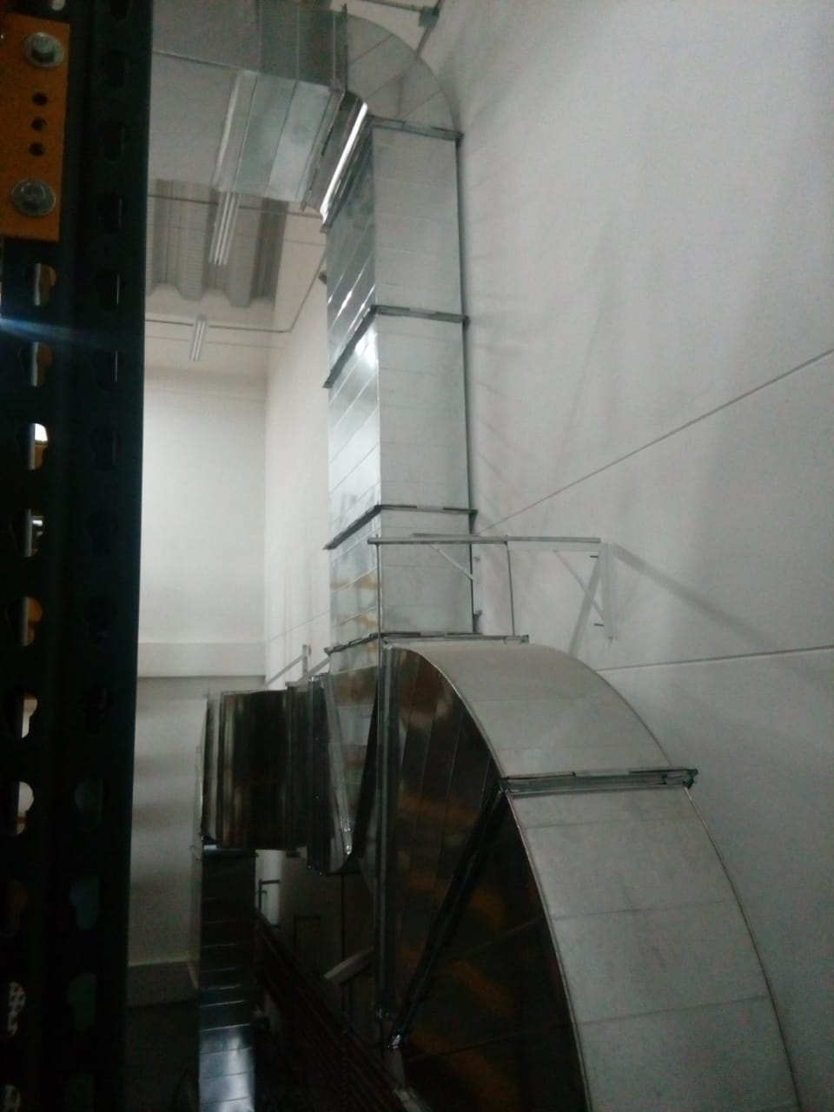
SE DEBERÁ ANEXAR FOTOGRAFÍAS QUE DEN CUANTA DE LAS CONDICIONES TÉCNICAS MÍNIMAS QUE PRESENTA LA ESTRUCTURA DEL ARCHIVO, EQUIPAMIENTO Y MOBILIARIO, ESTANTERÍA, SEÑALÉTICA Y SEGURIDAD, LAS ÁREAS COLINDANTES Y EL ESTADO DE LA INFORMACIÓN ADMINISTRADA POR LA UNIDAD
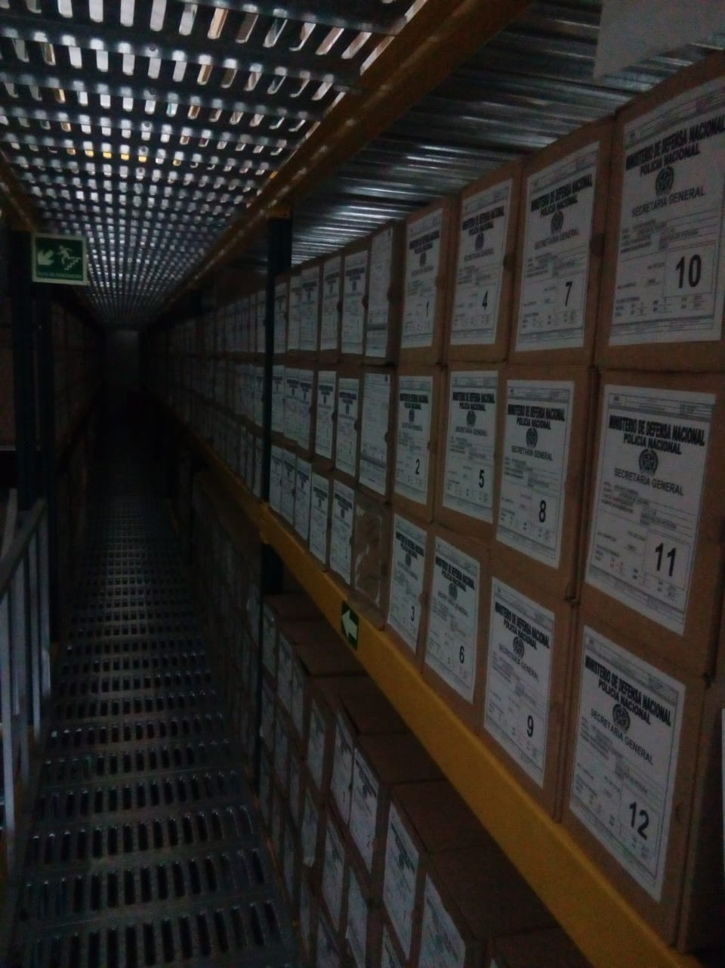
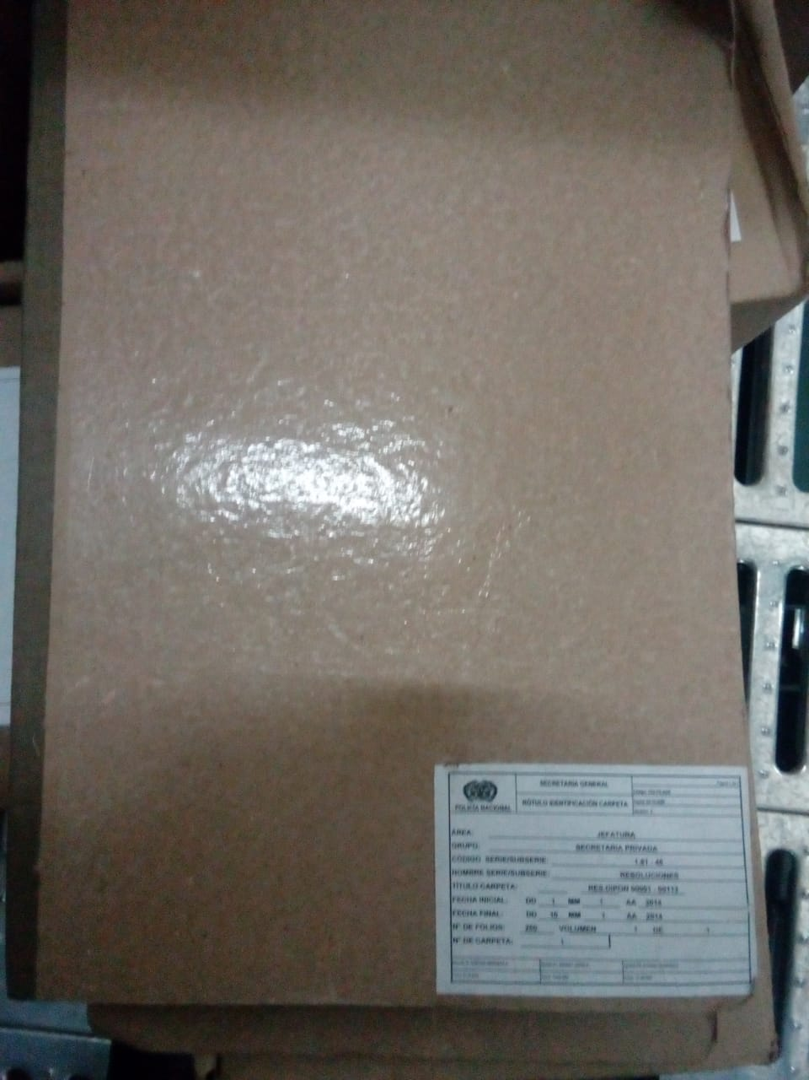
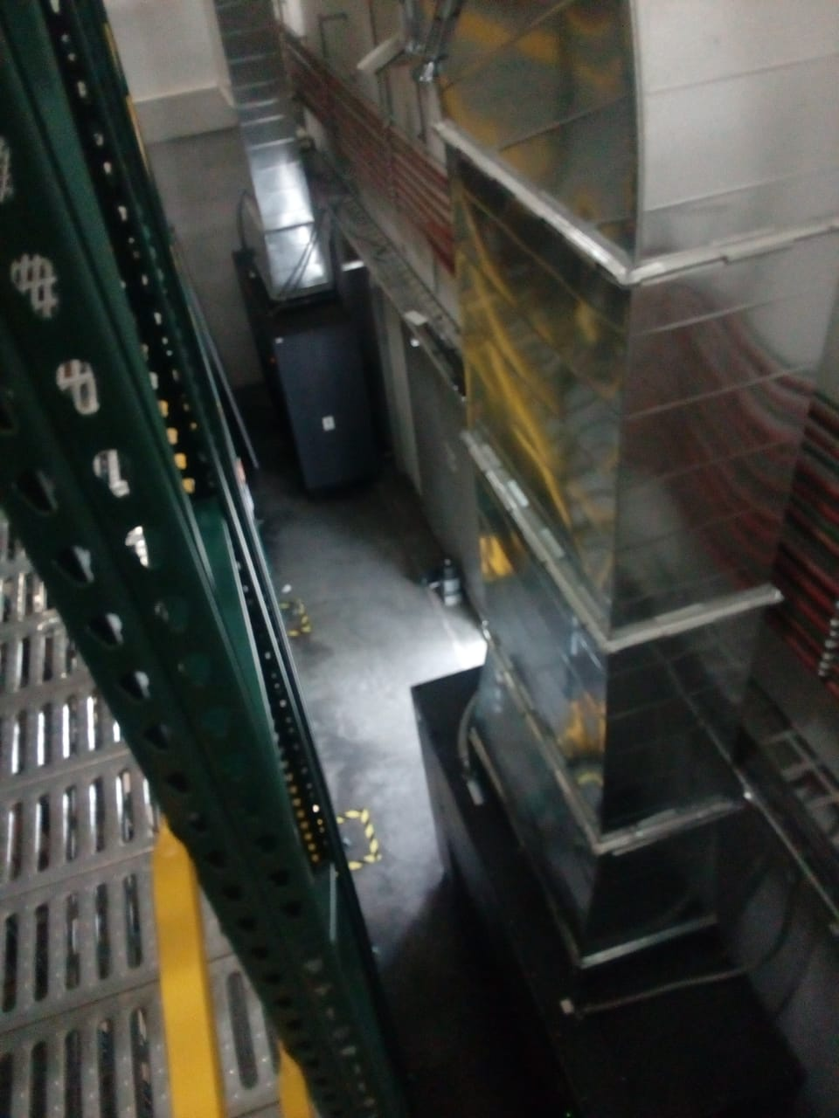

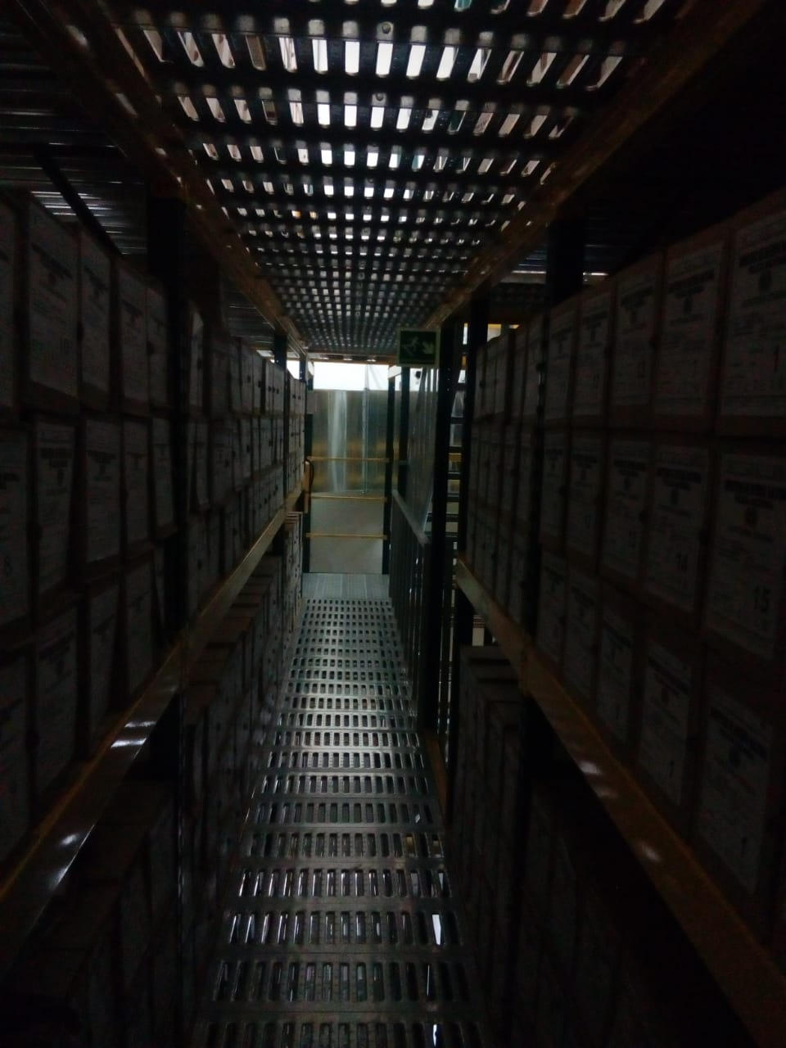
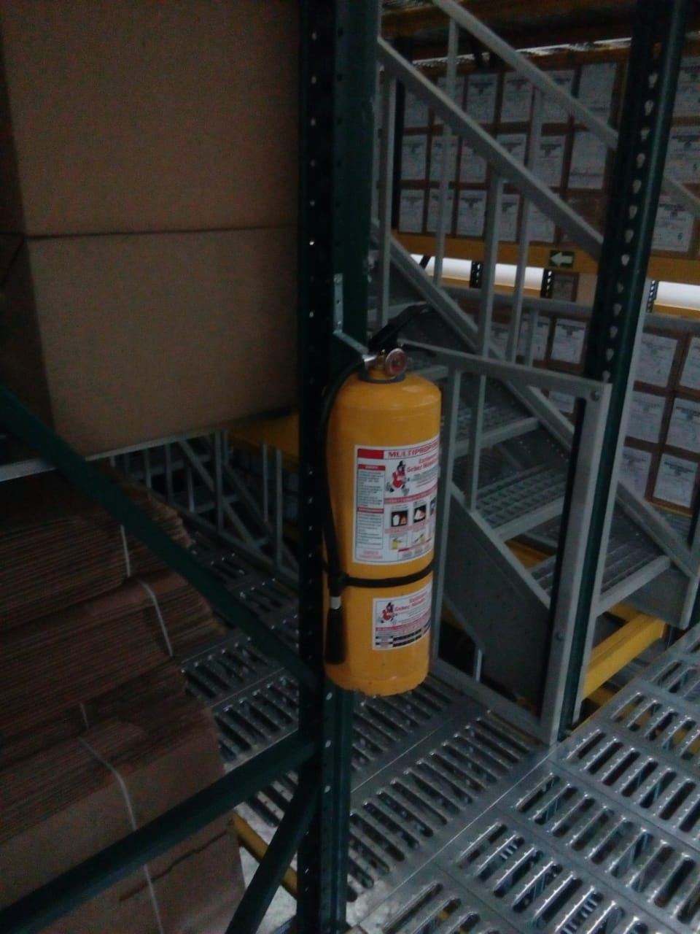
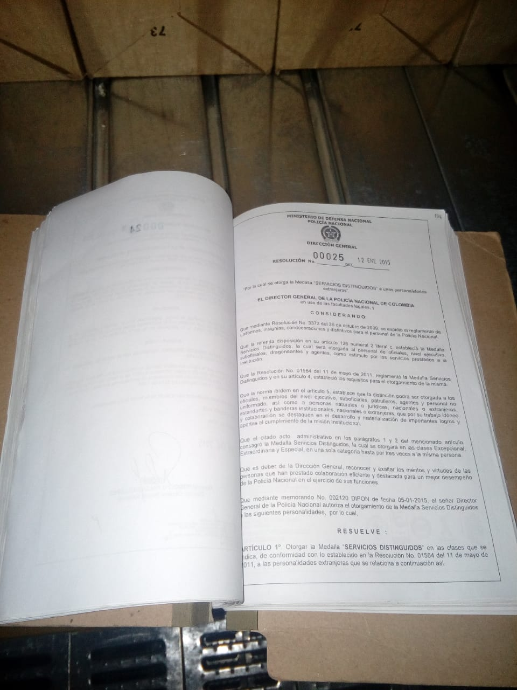
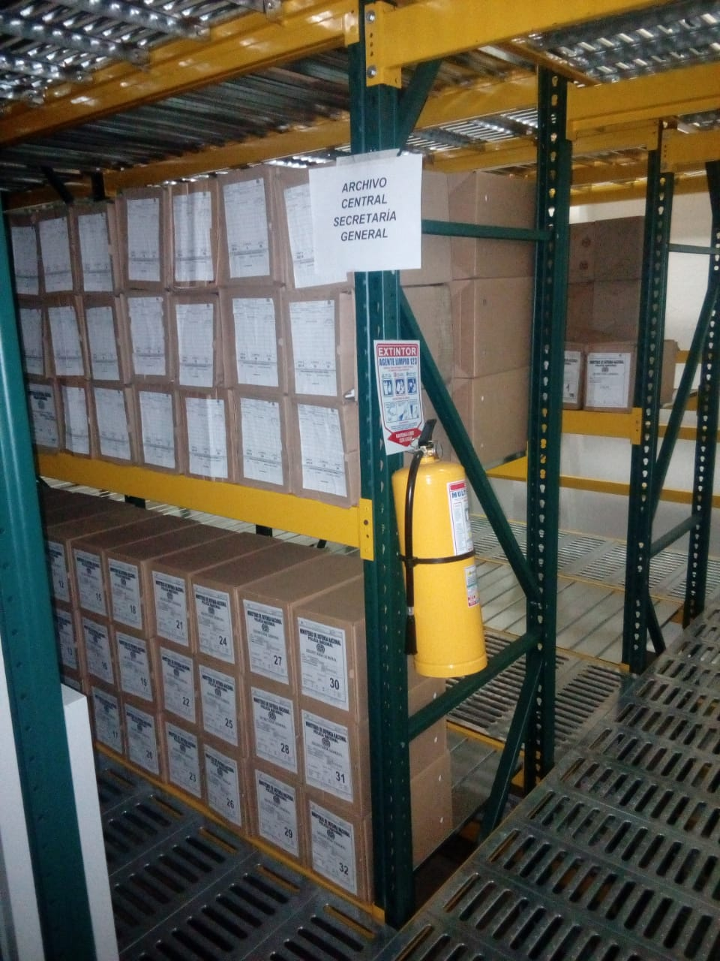

C. CARACTERÍSTICAS DE LA DOCUMENTACIÓN
IDENTIFICACIÓN DEL FONDO ACUMULDADO O DOCUMENTAL
UNIDAD POLICIAL |  |  |  |  |  |  |  |  |  |  | DEPENDENCIA PRODUCTORA:
ACERVO DOCUMENTAL
Fechas Extremas Acervo Documental |  |  |  |  |  | Cantidades de Unidades de Conservación Cajas |  | Cantidad Soporte Documental
Fecha Inicial |  | 1 | 1 | 1928 |  | 2429 |  | Archivo de Gestión | Papel (carpetas) | Análogo | Digital | Planos | Libros | Videos | Fotografías |  | Cintas |  | Microfilmes |  | Magnéticos y ópticos |  | Pergaminos
fecha final |  | 19 | 12 | 1979 |  |  |  |  | 57373 | 0 | 6 | 0 | 0 | 0 | 0 |  | 0 |  | 0 |  | 0 |  | 0
Fecha Inicial |  | 25 | 4 | 1995 |  | 60 |  | Archivo Central | Papel (carpetas) | Análogo | Digital | Planos | Libros | Videos | Fotografías |  | Cintas |  | Microfilmes |  | Magnéticos y ópticos |  | Pergaminos
fecha final |  | 31 | 12 | 2004 |  |  |  |  | 654 | 0 | 0 | 0 | 27 | 0 | 0 |  | 0 |  | 0 |  | 0 |  | 0
Fecha Inicial |  | 24 | 7 | 1991 |  | 107 |  | Archivo Intermedio | Papel (carpetas) | Análogo | Digital | Planos | Libros | Videos | Fotografías |  | Cintas |  | Microfilmes |  | Magnéticos y ópticos |  | Pergaminos
...
B. Inspección y mantenimiento de sistemas de almacenamiento e instalaciones físicas |  |  |  |  |  |  | Archivo Central |  |  | informe de actividades |  |  | GS-2021-021377-SEGEN del 05 de junio de 2021 |  |  | Semestral
C. Saneamiento ambiental: desinfección, desratización y desinsectación |  |  |  |  |  |  | Archivo Central |  |  | informe de actividades |  |  | GS-2021-021377-SEGEN del 05 de junio de 2021 |  |  | Semestral
D. Monitoreo y control de condiciones ambientales |  |  |  |  |  |  | Archivo Central |  |  | informe de actividades |  |  | GS-2021-021377-SEGEN del 05 de junio de 2021 |  |  | Semestral
E. Almacenamiento y re-almacenamiento |  |  |  |  |  |  | Archivo Central |  |  | informe de actividades |  |  | GS-2021-021377-SEGEN del 05 de junio de 2021 |  |  | Semestral
F. Prevención de emergencias y atención de desastres. |  |  |  |  |  |  | Archivo Central |  |  | Plan de emergencias |  |  | GS-2021-021377-SEGEN del 05 de junio de 2021 |  |  | Semestral
PLAN DE CONSERVACIÓN PREVENTIVA
Programa |  |  |  |  |  |  | Clase de Archivo |  |  | Actividad |  |  | Evidencia |  |  | periodicidad |  |  |  |  | Observaciones
A. Preservación digitla a largo plazo
EVIDENCIA FOTOGRÁFICA
SE DEBERÁ ANEXAR FOTOGRAFÍAS QUE DEN CUANTA DE LAS CONDICIONES DE ORGANIZACIÓN, ADMINISTRACIÓN, CUSTODIA Y CONSERVACIÓN DE LOS ACERVOS DOCUMENTALES
Plan de conservación de preventiva
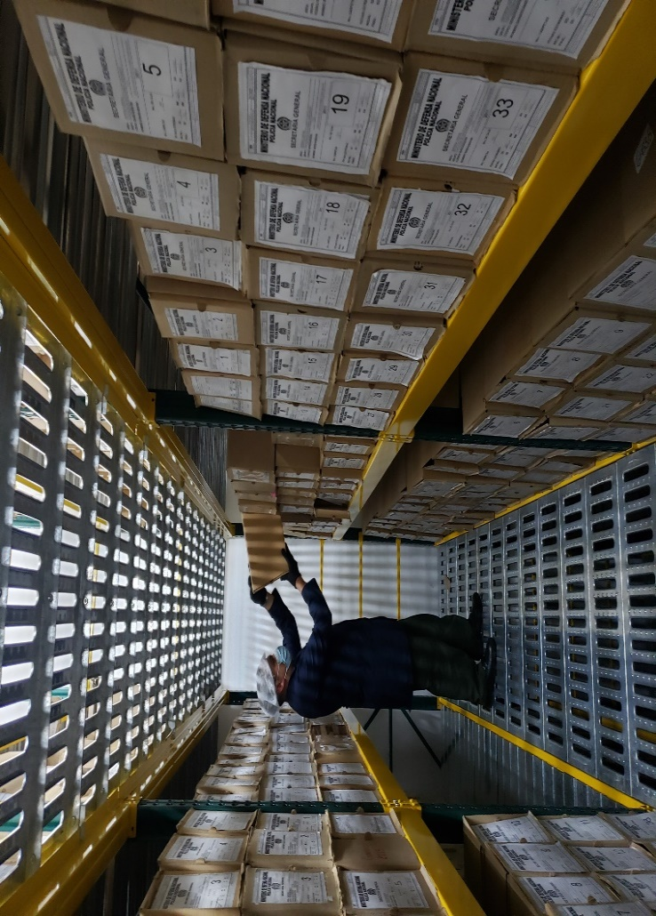
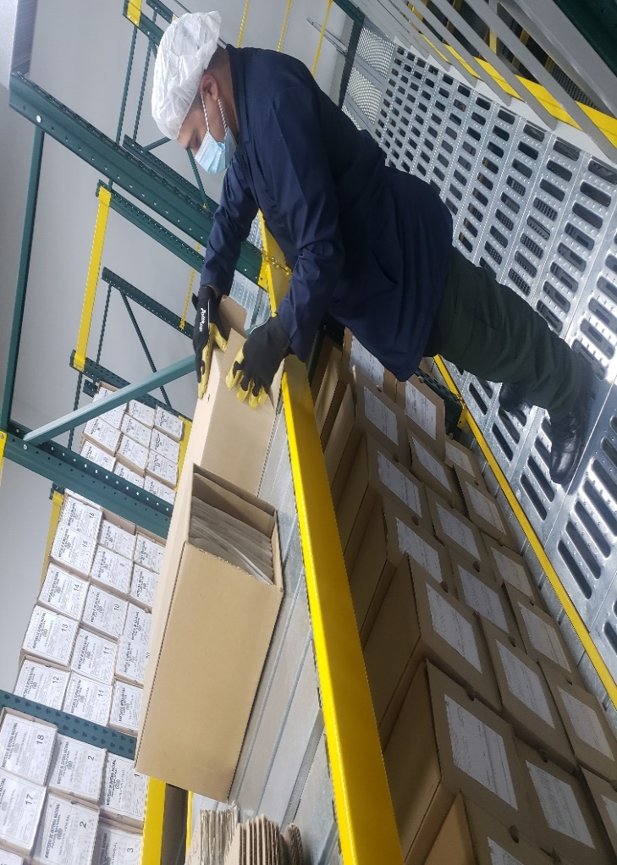
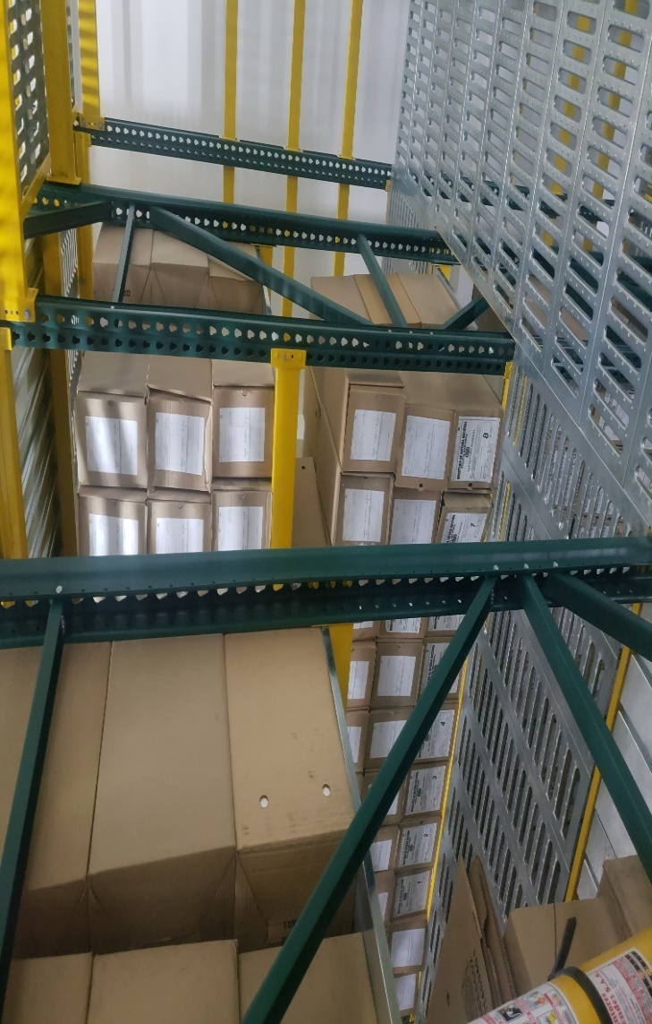
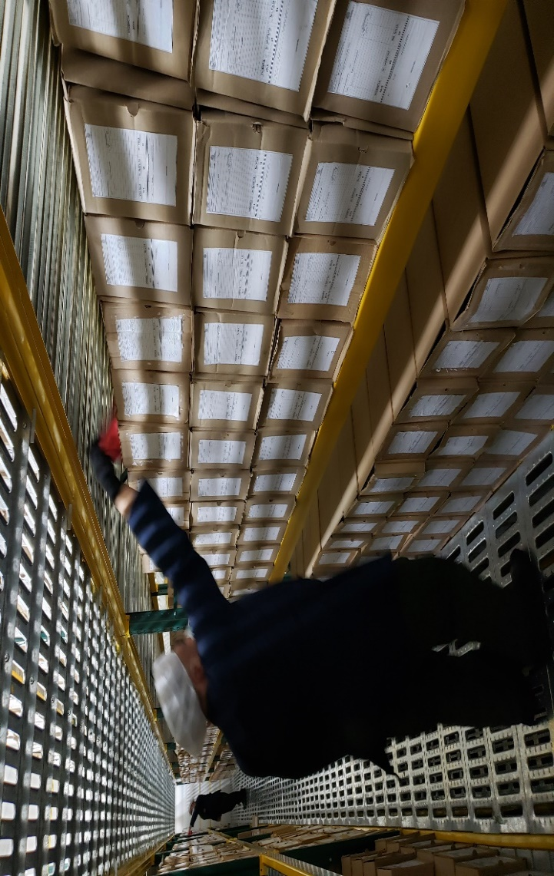
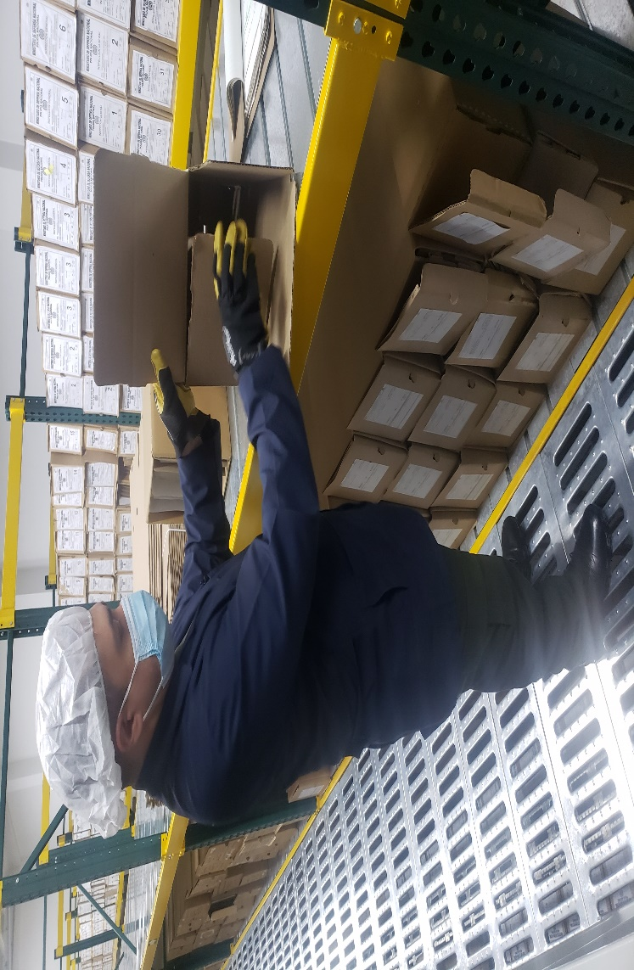

Fecha de Elaboración |  |  |  | 27 | 6 | 2021 |  | Fecha de Elaboración |  | 27 | 6 | 2021 |  |  |  | VISTO BUENO JEFE DE LA UNIDAD
Diagnostico Elaborado por: |  |  |  |  |  |  |  | Jefe Grupo de Gestión Documental |  |  |  |  |  |  |  | Comandante de Unidad
 |  |  |  | Grado Nombres y Apellidos |  |  |  |  |  | Grado Nombres y Apellidos |  |  |  |  |  |  | Grado Nombres y Apellidos

Firma |  |  |  |  |  |  |  | Firma |  |  |  |  |  |  |  |  | Firma

